Sheet






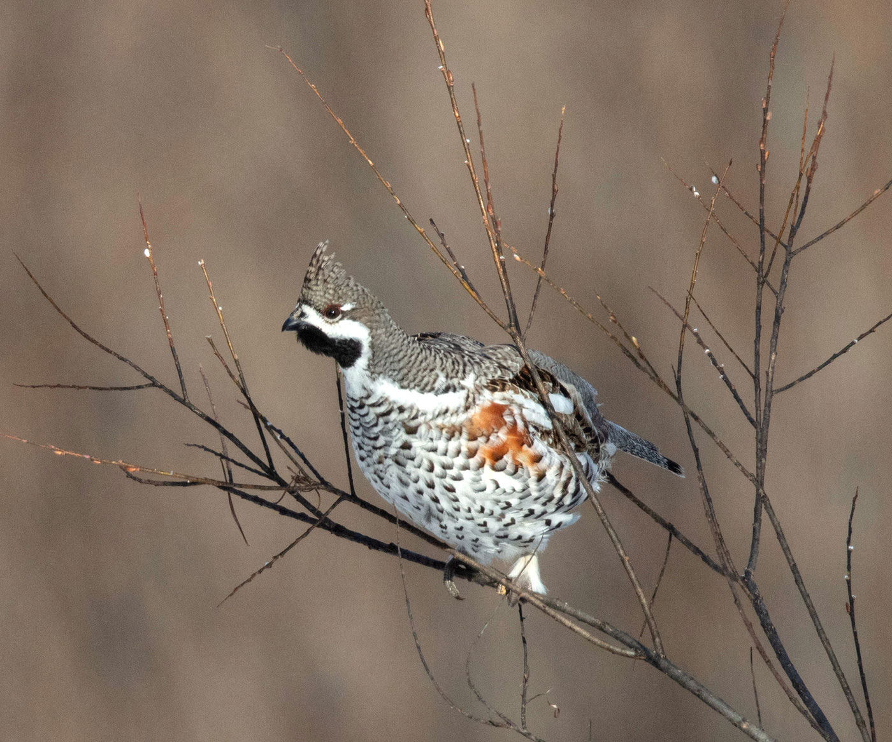
动物门科 | 动物所属 | 动物名称 | 英文名称 | 保护级别 | 习性与生境 | 地理分布 | 形态特征 | 动物图片1 | 动物图片2 | 动物图片3 | 动物图片4 | 动物图片5 | 动物图片6 | 动物图片7
脊索动物门 | 鸟纲 | 花尾榛鸡 | Tetrastes bonasia | 二级 | 栖息于中低海拔针叶林、针阔混交林中以及有森林覆盖的平原地区，常单个、成对或结家族群活动于森林之中，喜食桦木等阔叶树的嫩芽。雄性在繁殖期有悠长的求偶炫耀哨音。 | 国内分布于内蒙古东北部、新疆西北部阿尔泰山脉，以及东北三省。国外见于欧亚大陆北部。 | 体长33-40厘米。雄鸟具有明显的黑色喉部，并带有白色宽边延伸到眼先，眼前有一细黑纹，眼后具一短白斑，羽冠显著。通体褐色，密布虫蠹状斑。两翼杂黑褐色斑。肩羽及翼上覆羽处有白色条带，尾羽褐色，外侧尾羽有黑色次端斑和白色端斑。雌鸟较雄鸟暗淡，喉部颜色较浅。虹膜深褐色，喙黑色，脚角质色。

